Solicitud gráfica
 | Área: | Ciencias Naturales |  |  | Fecha:
 | Grado: | 10
 | Título del tema: | Trabajo y energía |  |  | ¿Cuaderno de estudio o recurso? | Recurso
 | Editor: | Diana García |  |  | Motor del recurso | M5A

 | Código guión o recurso: | CN_10_05_REC80 | ← Para determinar este código, visite la hoja de Ayuda
 |  |  |  |  | ESPECIFICACIÓN DE ARCHIVOS A ENTREGAR
Núm. | Archivo Shutterstock o ruta en web | Imagen para: | Tipo | Ubicación de la imagen en el recurso M5A | Nombre imagen SMALL | Tamaño imagen SMALL | Nombre imagen ZOOM | Tamaño imagen ZOOM | Descripción | Observaciones
IMG01 | 207566041 | Recurso M5A | Fotografía | Contenido | CN_10_05_REC80_IMG01n.png | 286 x 286 px | CN_10_05_REC80_IMG01a.png | 500 x 500 px | Hombre empujando carro
IMG02 | 25474603 | Recurso M5A | Fotografía | Contenido | CN_10_05_REC80_IMG02n.png | 286 x 286 px | CN_10_05_REC80_IMG02a.png | 500 x 500 px | Motor
IMG03 | 342174299 | Recurso M5A | Fotografía | Contenido | CN_10_05_REC80_IMG03n.png | 286 x 286 px | CN_10_05_REC80_IMG03a.png | 500 x 500 px | Mujer y hombre en silla de ruedas
IMG04 | Imagen | Recurso M5A | Ilustración | Contenido | CN_10_05_REC80_IMG04n.png | 286 x 286 px | CN_10_05_REC80_IMG04a.png | 500 x 500 px | Caja y fuerzas | 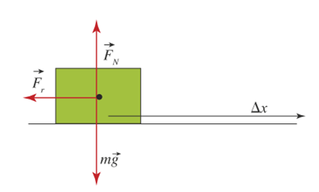 Ilustrar similar. Para no hacerlo igual cambiar el color de la caja y de las flechas rojas. La flecha negra se puede acortar un poco.
IMG05 | 81030379 | Recurso M5A | Fotografía | Contenido | CN_10_05_REC80_IMG05n.png | 286 x 286 px | CN_10_05_REC80_IMG05a.png | 500 x 500 px | Hombre con portafolios

